问题
 |  | 课后小练习

任务：
 | 利用数据生成图表，完成效果见右侧图片。
 | 提示：坐标轴双向正值，可以将坐标轴标签数字格式设置为"0;0"。

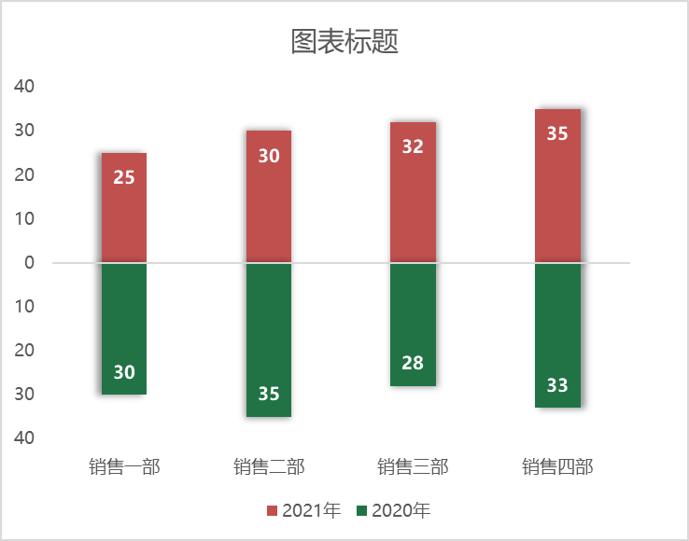
 | 部门 | 2020年 | 2021年
 | 销售一部 | 30 | 25
 | 销售二部 | 35 | 30
 | 销售三部 | 28 | 32
 | 销售四部 | 33 | 35

答案
 |  | 课后小练习

任务：
 | 利用数据生成图表，完成效果见右侧图片。
 | 提示：坐标轴双向正值，可以将坐标轴标签数字格式设置为"0;0"。

 | 部门 | 2020年 | 2021年
 | 销售一部 | 30 | 25
 | 销售二部 | 35 | 30
 | 销售三部 | 28 | 32
 | 销售四部 | 33 | 35

